ملخص للعميل
ملخص تكلفة أعمال الرخام – فيلا سكنية – الرياض
شركة الرخام (المقاول) – حسب المستخلص المحدث بتاريخ 27/9/2026 – المبالغ بالريال السعودي
البيان | القيمة قبل الضريبة | ضريبة القيمة المضافة 15% | الإجمالي شامل الضريبة
أولاً: الأعمال المنفذة (حسب الأدوار)
الملحق العلوي
الدور الأول
القبو
الأدراج
إجمالي الأعمال المنفذة
ثانياً: الدور الأرضي
توريد رخام كالكتا إيطالي نخب أول 2 سم (1) – أرضيات ودرج وجدران مداخل المجالس
توريد رخام كالكتا إيطالي نخب أول 2 سم (2) – أرضيات وجدران الحمامات
قص وتركيب الدور الأرضي
إجمالي الدور الأرضي
إجمالي قيمة العقد (المشروع كامل)
إجمالي المبالغ المحولة للشركة
المطلوب تحويله للشركة من العميل
ملاحظات:
• تم خصم 20 م² من الرخام المرتجع (المستخدم في درج الأول للعلوي) من قيمة الأدراج.

• تكلفة الدور الأرضي حسب عرض توريد مورد الرخام بتاريخ 29/09/2026 وعرض قص وتركيب القص والتركيب بتاريخ 21/09/2026 (الدفع 100% مقدم).
• لم تكن أمتار جدران الحمامات الزائدة محتسبة في العقد الأساسي (عرض السعر 1534/24).
التوفير مقارنة بقيمة العقد الأصلي (عرض السعر)
البيان | القيمة قبل الضريبة | ضريبة القيمة المضافة 15% | الإجمالي شامل الضريبة
قيمة العقد الأصلي حسب عرض السعر (1534/24)
الإجمالي الحالي للمشروع كامل
قيمة التوفير عن العقد
نسبة التوفير من قيمة العقد
رخام ارضيات و درج و جدران مداخل المجالس فى الدور الارضى | رخام جدران و ارضيات الحمامات بالدور الارضي
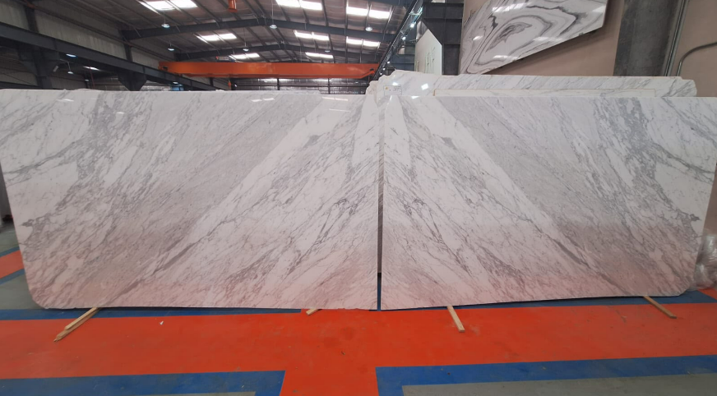 | 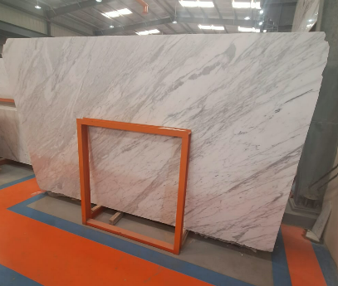
ملاحظات على الرخام

